画面
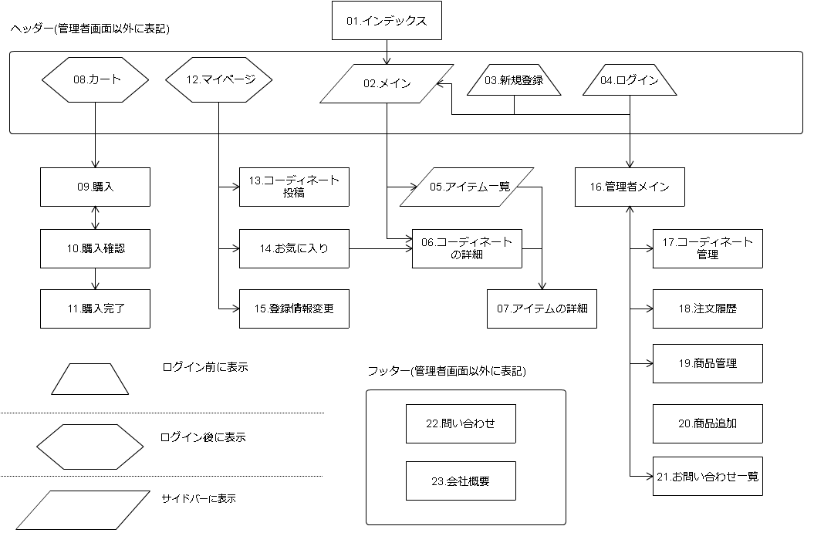
 |  |  | 国際化
1 | インディックス | 永井 |  | 神農
2 | メイン | 神農 | 神農 | メイン
3 | 新規登録 | 今野 | 今野 | ログイン
4 | ログイン | 神農 | 神農 | アイテム一覧
5 | アイテム一覧 | 神農 | 神農 | アイテムの詳細
6 | コーディネートの詳細 | 永井 | 神農 | 今野
7 | アイテムの詳細 | 神農 | 神農 | 新規登録
8 | カート | 中田 | 中田 | マイページ
9 | 購入 | 中田 | 中田 | お気に入り
10 | 購入確認 | 中田 | 中田 | 登録情報変更
11 | 購入完了 | 中田 | 中田 | 小林
12 | マイページ | 今野 | 今野 | 管理者メイン
13 | コーディネート投稿 | 丸井 | 神農 | コーディネート管理
14 | お気に入り | 今野 | 今野 | 注文履歴
15 | 登録情報変更 | 今野 | 今野 | フッター
16 | 管理者メイン | 小林 | 小林 | 永井
17 | コーディネート管理 | 小林 | 小林 | コーディネートの詳細
18 | 注文履歴 | 小林 | 小林 | 中田
19 | 商品管理 | 藤本 | 小林 | カート
20 | 商品追加 | 丸井 | 小林 | 購入
21 | お問い合わせ一覧 | 藤本 | 小林 | 購入確認
22 | お問い合わせ | 丸井 | 中田 | 購入完了
23 | 会社概要 | 丸井 | 中田 | 丸井
 | フッター | 小林 | 今野 | コーディネート投稿
 | ヘッダー | 藤本 | 今野 | 商品追加
 | サイドバー |  | 今野 | お問い合わせ
 |  |  |  | 会社概要
 |  |  |  | 藤本
 |  |  |  | 商品管理
 |  |  |  | お問い合わせ一覧
 |  |  |  | ヘッダー

